Portada


ESTADÍSTICA DE LA INSPECCIÓN
TÉCNICA DE VEHÍCULOS.
ANDALUCÍA. Año 2019

Unidad Estadística y Cartográfica
Consejería de Hacienda, Industria y Energía

G.1 y G.2
 |  | Estadística de la Inspección Técnica de Vehículos de Andalucía. Año 2019

G.1 EVOLUCIÓN MENSUAL DE PORCENTAJE DE RECHAZO SEGÚN TIPO DE UNIDAD

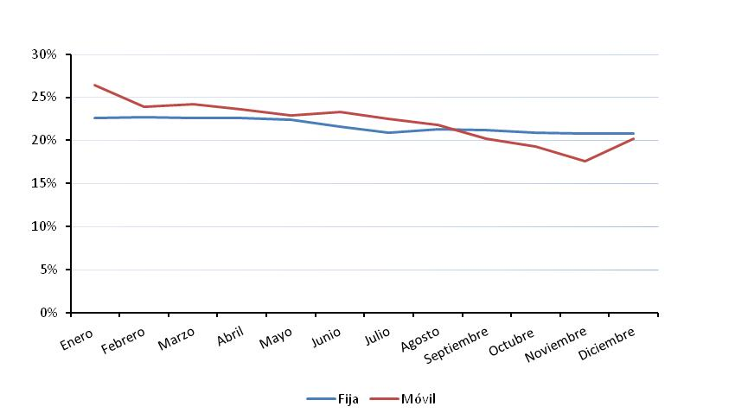

G.2 DISTRIBUCIÓN MENSUAL DE INSPECCIONES REALIZADAS SEGÚN EL TIPO DE ESTACIÓN Y EL RESULTADO DE LA INSPECCIÓN

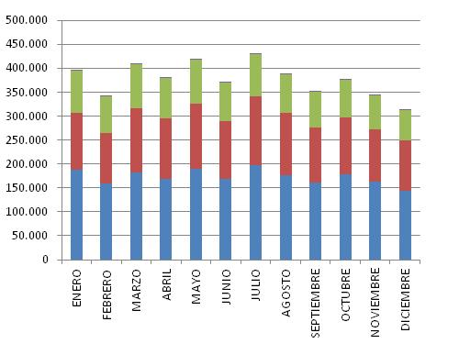
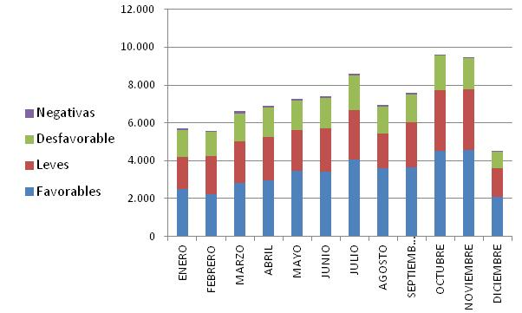

 | ESTACIONES FIJAS |  | ESTACIONES MOVILES

T.2 y G3
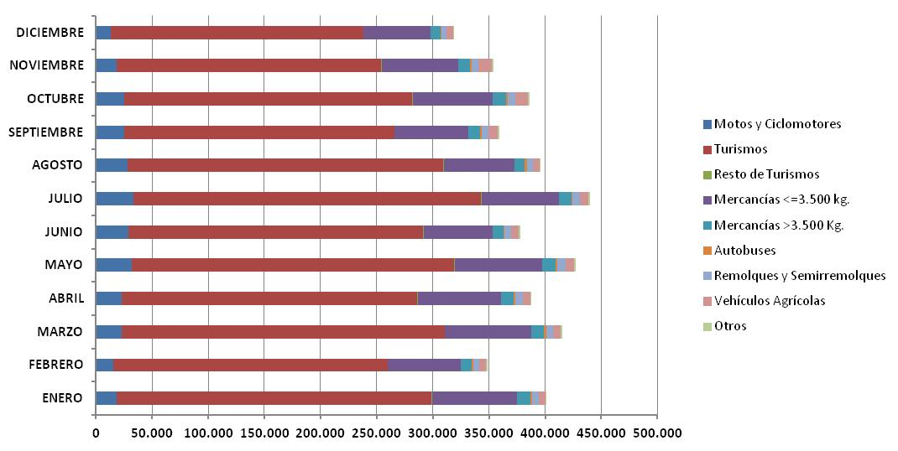
 |  |  | Estadística de la Inspección Técnica de Vehículos de Andalucía. Año 2019

T.2 NÚMERO DE INSPECCIONES REALIZADAS POR MES Y TIPO DE VEHÍCULO

MES | TIPO DE VEHÍCULO
 | Motos y Ciclomotores | Turismos | Resto de Turismos | Mercancías <=3.500 kg. | Mercancías >3.500 Kg. | Autobuses | Remolques y Semirremolques | Vehículos Agrícolas | Otros | TOTAL
ENERO | 18,250 | 280,838 | 554 | 75,498 | 11,683 | 1,623 | 6,299 | 5,548 | 1,005 | 401,298
FEBRERO | 15,931 | 243,779 | 519 | 64,626 | 9,595 | 1,643 | 5,350 | 5,923 | 1,133 | 348,499
MARZO | 22,681 | 287,725 | 575 | 76,717 | 11,413 | 1,723 | 6,478 | 6,720 | 1,249 | 415,281
ABRIL | 23,241 | 262,743 | 565 | 74,260 | 11,164 | 1,370 | 6,576 | 6,783 | 1,316 | 388,018
MAYO | 31,884 | 286,901 | 641 | 78,253 | 11,941 | 1,258 | 7,243 | 7,444 | 1,468 | 427,033
JUNIO | 29,077 | 262,213 | 497 | 61,826 | 9,292 | 1,016 | 5,632 | 6,828 | 1,428 | 377,809
JULIO | 33,363 | 309,627 | 565 | 69,104 | 10,585 | 1,381 | 6,186 | 7,427 | 1,437 | 439,675
AGOSTO | 28,571 | 280,837 | 470 | 62,851 | 9,306 | 1,558 | 5,347 | 6,254 | 986 | 396,180
SEPTIEMBRE | 25,320 | 240,449 | 458 | 65,411 | 10,530 | 1,571 | 5,958 | 8,388 | 940 | 359,025
OCTUBRE | 25,108 | 256,574 | 497 | 71,151 | 12,162 | 1,472 | 6,775 | 11,040 | 1,083 | 385,862
NOVIEMBRE | 18,793 | 235,324 | 552 | 67,798 | 10,804 | 1,222 | 6,032 | 12,289 | 1,001 | 353,815
DICIEMBRE | 13,249 | 224,816 | 471 | 59,725 | 8,344 | 910 | 4,364 | 6,107 | 799 | 318,785
TOTAL | 285,468 | 3,171,826 | 6,364 | 827,220 | 126,819 | 16,747 | 72,240 | 90,751 | 13,845 | 4,611,280

G.3 DISTRIBUCIÓN MENSUAL DE PORCENTAJE DE RECHAZO SEGÚN TIPO DE VEHÍCULO

G.4
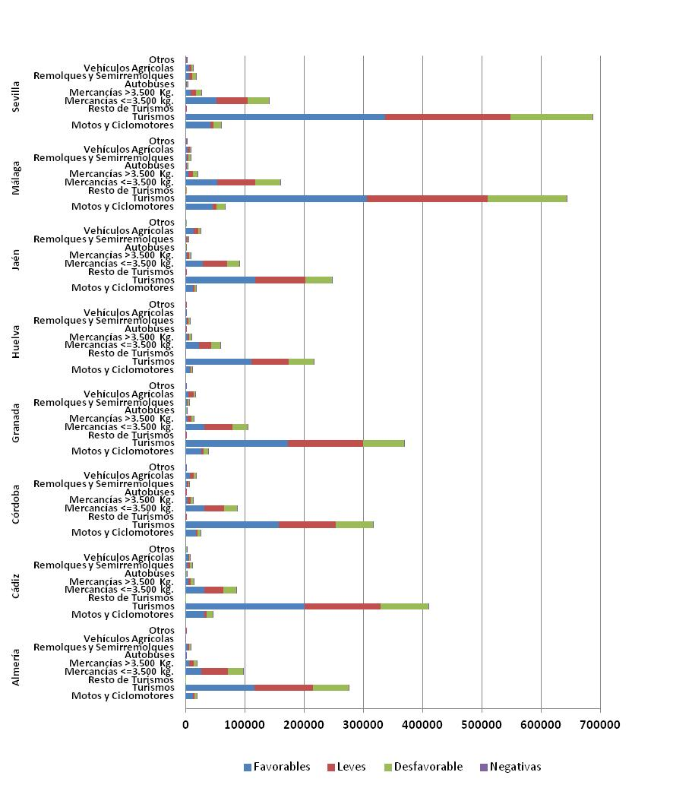
 | Estadística de la Inspección Técnica de Vehículos de Andalucía. Año 2019

G.4 DISTRIBUCIÓN PROVINCIAL DE INSPECCIONES REALIZADAS SEGÚN EL TIPO DE VEHÍCULO Y EL RESULTADO DE LA INSPECCIÓN

G.5
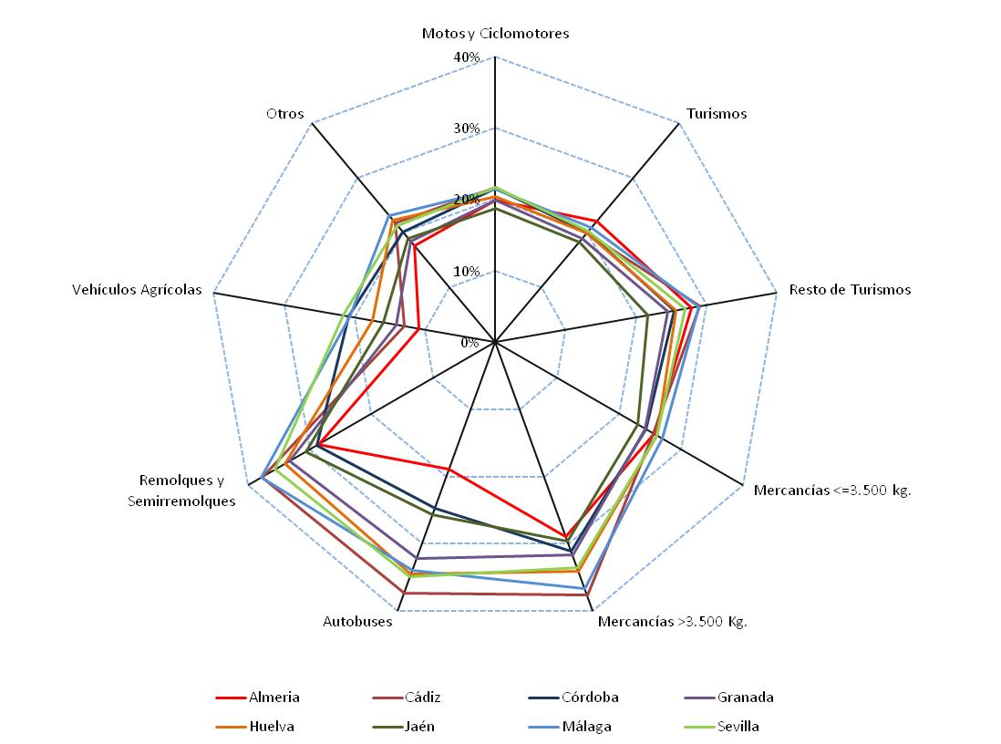
 | Estadística de la Inspección Técnica de Vehículos de Andalucía. Año 2019

G.5 DISTRIBUCIÓN DEL PORCENTAJE DE RECHAZO SEGÚN EL TIPO DE VEHÍCULO Y PROVINCIA

G.6
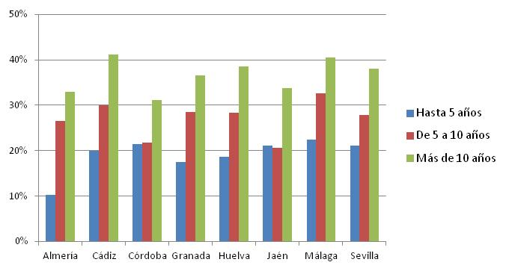
 | Estadística de la Inspección Técnica de Vehículos de Andalucía. Año 2019

G.6. DISTRIBUCIÓN DEL PORCENTAJE DE RECHAZO SEGÚN LOS TIPOS DE VEHÍCULOS Y LA ANTIGÜEDAD DE LOS MISMOS

MOTOS Y CICLOMOTORES |  | OTROS

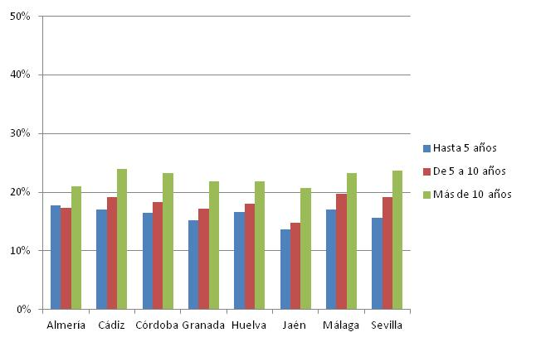
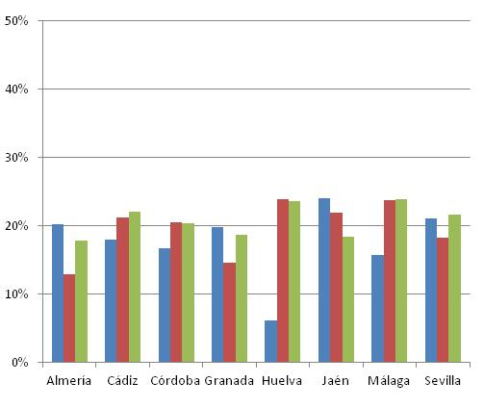

TURISMOS |  | RESTO DE TURISMOS
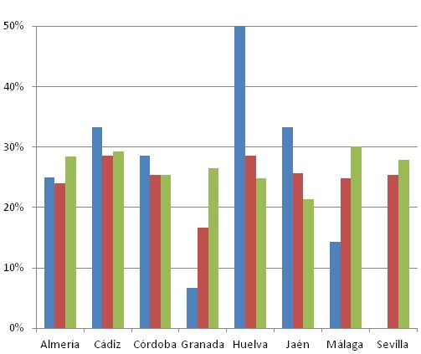
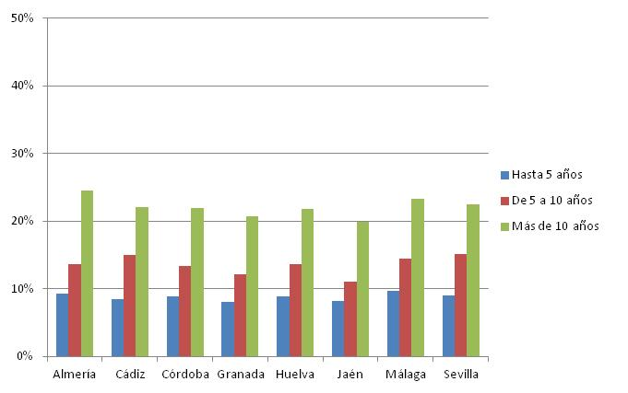

MERCANCIAS <=3.500 kg. |  | MERCANCIAS >3.500 kg.

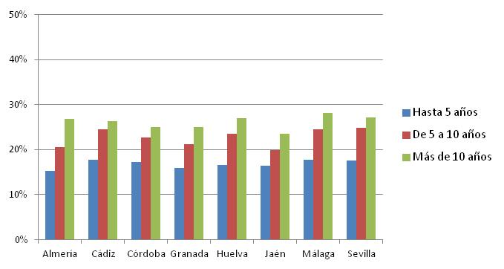
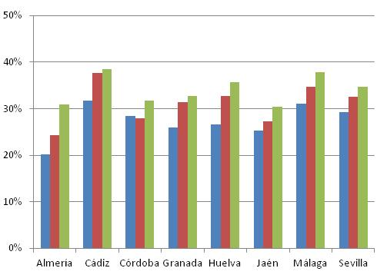

AUTOBUS |  | VEHÍCULO AGRICOLA

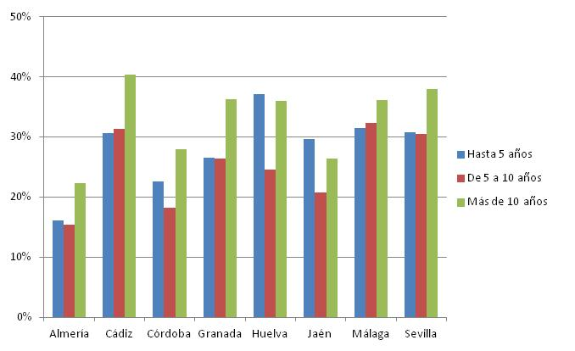
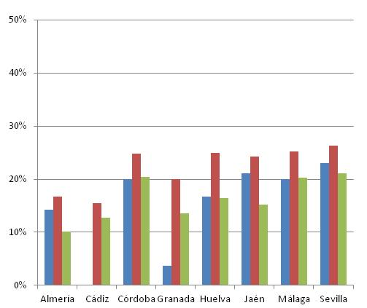

REMOLQUE Y SEMIREMOLQUE

T.5
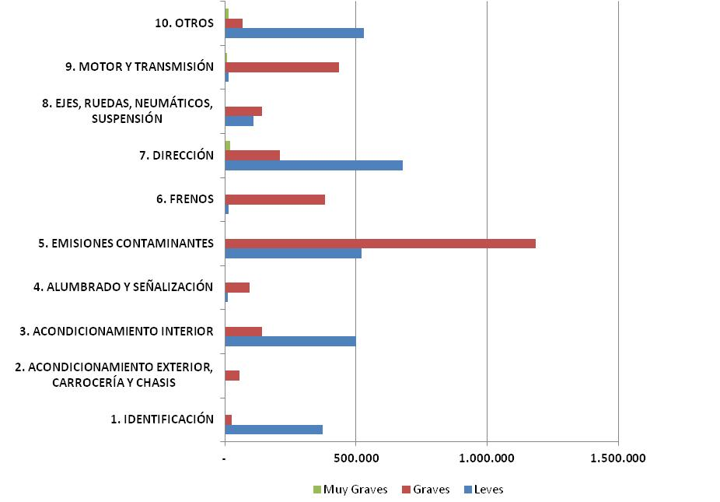
 | Estadística de la Inspección Técnica de Vehículos de Andalucía. Año 2019

T. 5 NÚMERO DE DEFECTOS ENCONTRADOS EN LAS INSPECCIONES SEGÚN GRUPO Y GRAVEDAD DEL DEFECTO

 | GRAVEDAD |  |  | TOTAL
GRUPO \ GRAVEDAD | Leves | Graves | Muy Graves
1. IDENTIFICACIÓN | 373,456 | 24,896 | - | 398,352
2. ACONDICIONAMIENTO EXTERIOR, CARROCERÍA Y CHASIS | 3,104 | 57,008 | - | 60,112
3. ACONDICIONAMIENTO INTERIOR | 500,628 | 142,641 | 1,970 | 645,239
4. ALUMBRADO Y SEÑALIZACIÓN | 11,255 | 94,889 | - | 106,144
5. EMISIONES CONTAMINANTES | 521,503 | 1,187,065 | - | 1,708,568
6. FRENOS | 14,309 | 381,659 | - | 395,968
7. DIRECCIÓN | 677,290 | 210,074 | 19,278 | 906,642
8. EJES, RUEDAS, NEUMÁTICOS, SUSPENSIÓN | 109,054 | 141,041 | 333 | 250,428
9. MOTOR Y TRANSMISIÓN | 15,704 | 435,929 | 8,783 | 460,416
10. OTROS | 530,524 | 68,320 | 15,220 | 614,064
TOTAL | 2,756,827 | 2,743,522 | 45,584 | 5,545,933

G.7 DISTRIBUCIÓN DE DEFECTOS ENCONTRADOS EN LAS INSPECCIONES SEGÚN GRUPO Y GRAVEDAD DEL DEFECTO

G.8
 |  | Estadística de la Inspección Técnica de Vehículos de Andalucía. Año 2019

G.8. DISTRIBUCIÓN DEL PORCENTAJE DE DEFECTOS DETECTADOS SEGÚN EL TIPO Y CLASE DE DEFECTO, Y PROVINCIA DE INSPECCIÓN

MOTOS Y MOTOCICLETAS

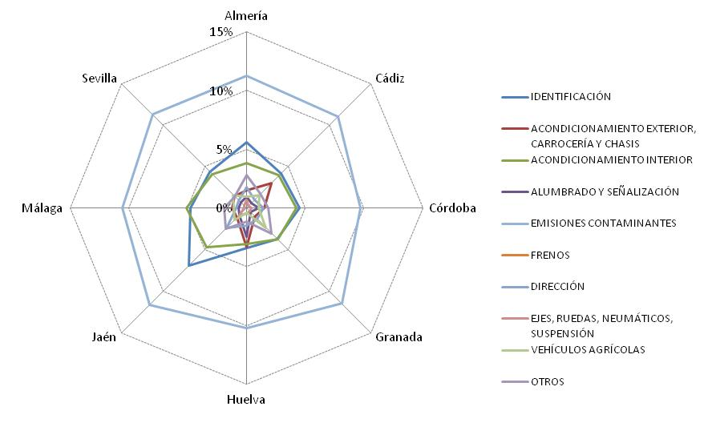
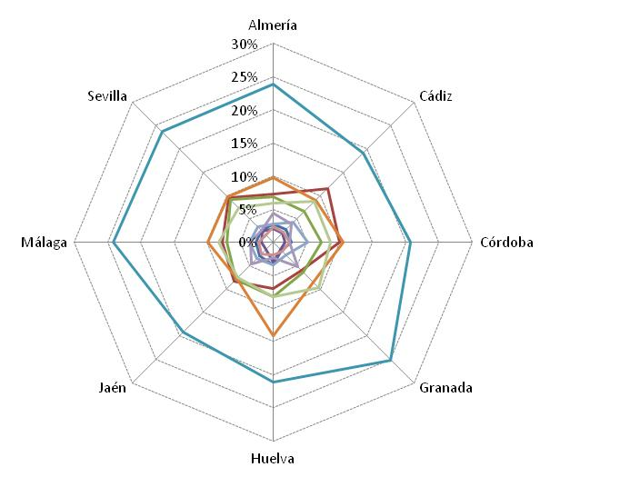

 | DEFECTOS LEVES |  | DEFECTOS GRAVES

TURISMOS
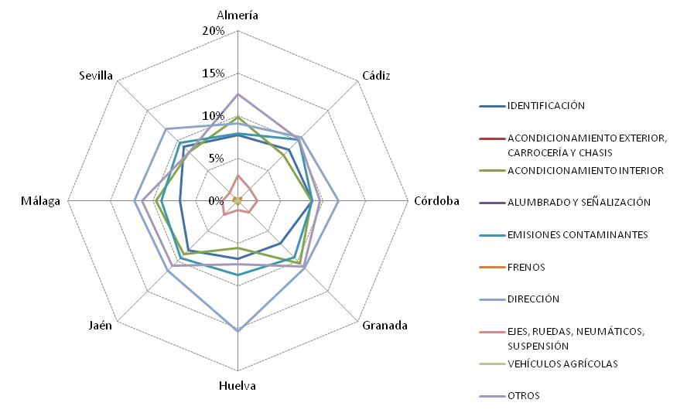
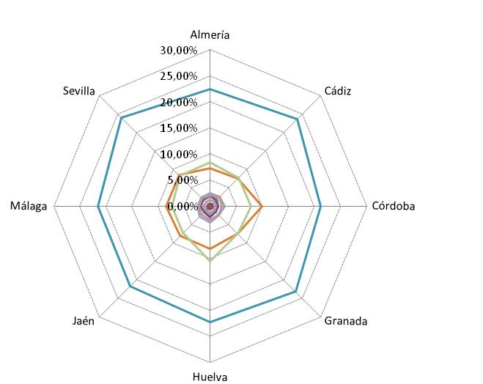

 | DEFECTOS LEVES |  | DEFECTOS GRAVES

RESTO TURISMO

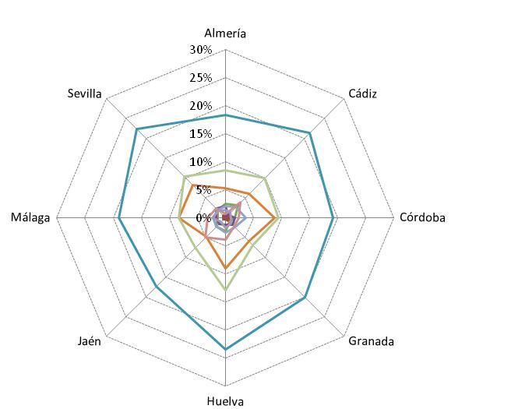
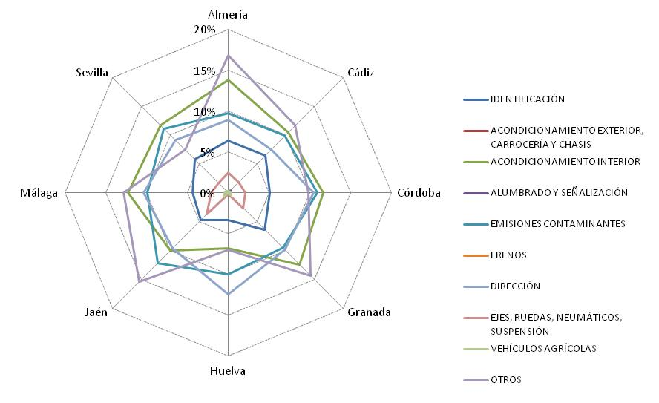

 | DEFECTOS LEVES |  | DEFECTOS GRAVES

MERCANCIAS < =3'5

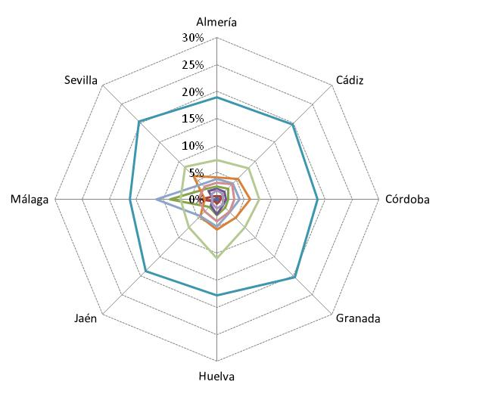
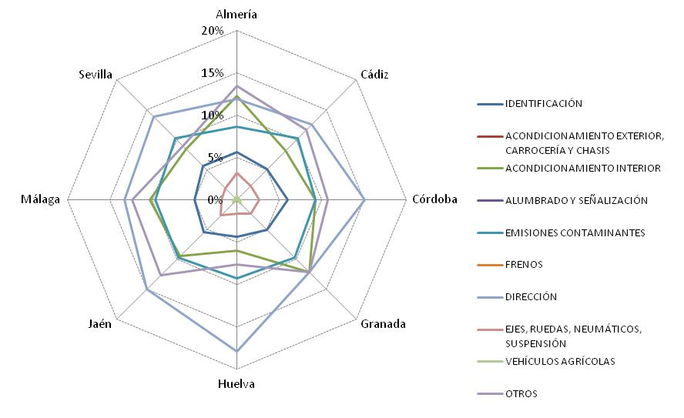

 | DEFECTOS LEVES |  | DEFECTOS GRAVES

MERCANCIAS > 3'5

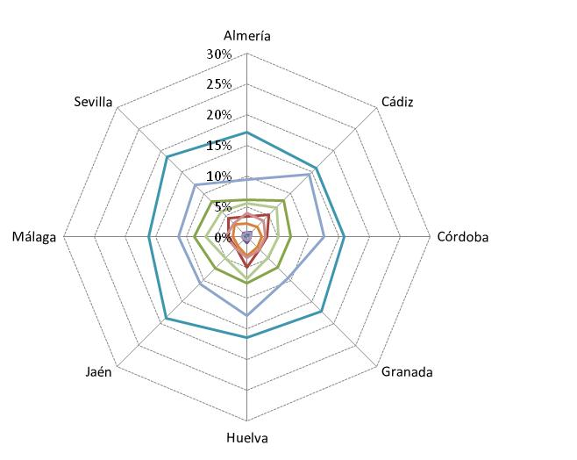
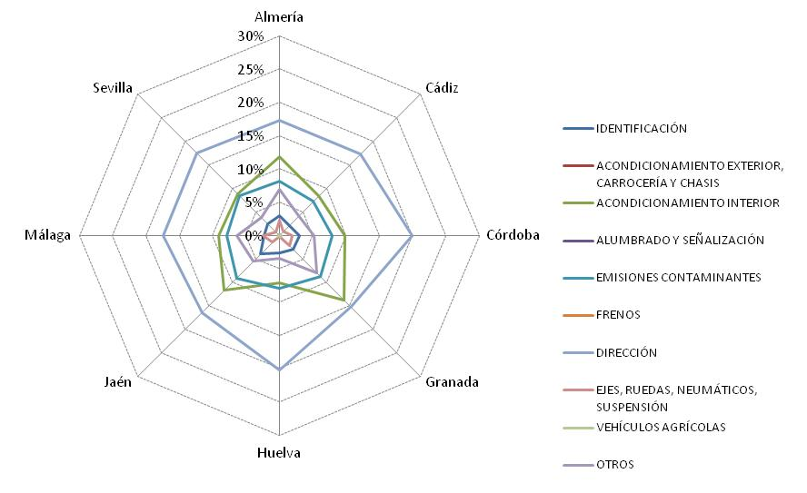

 | DEFECTOS LEVES |  | DEFECTOS GRAVES

AUTOBÚS
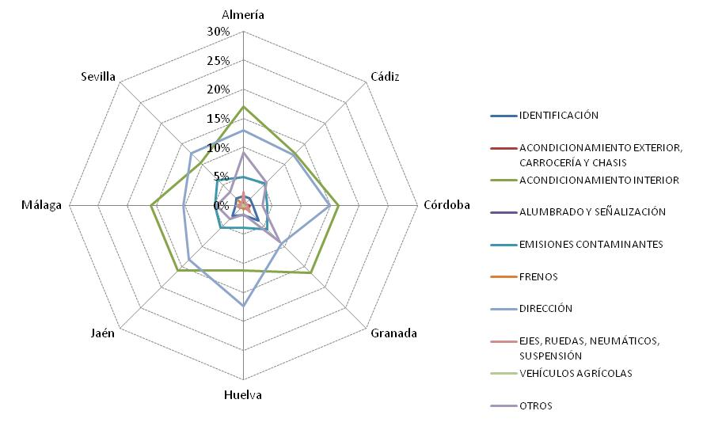
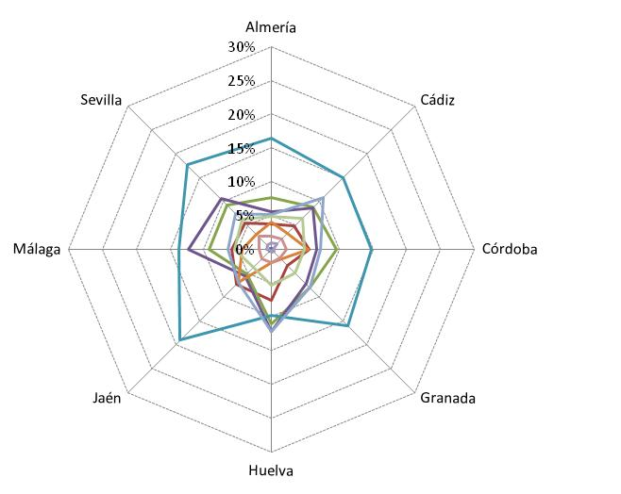

 | DEFECTOS LEVES |  | DEFECTOS GRAVES

REMOLQUE Y SEMIREMOLQUE

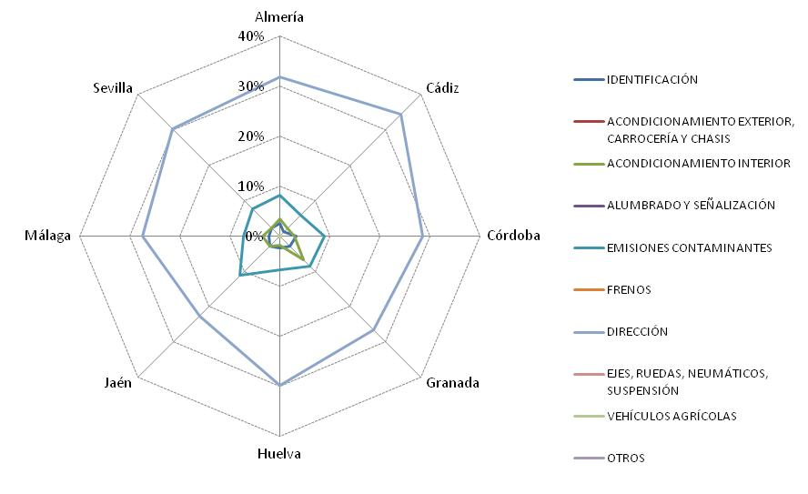
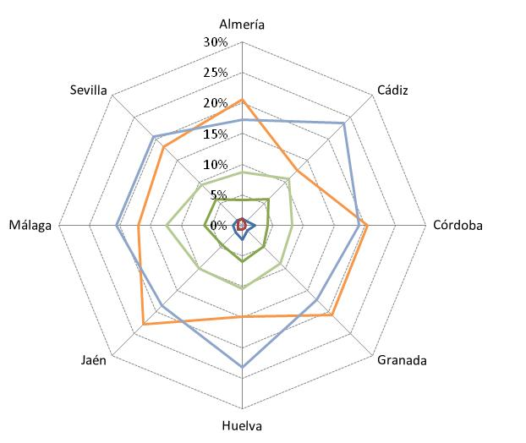

 | DEFECTOS LEVES |  | DEFECTOS GRAVES

VEHÍCULO AGRÍCOLA

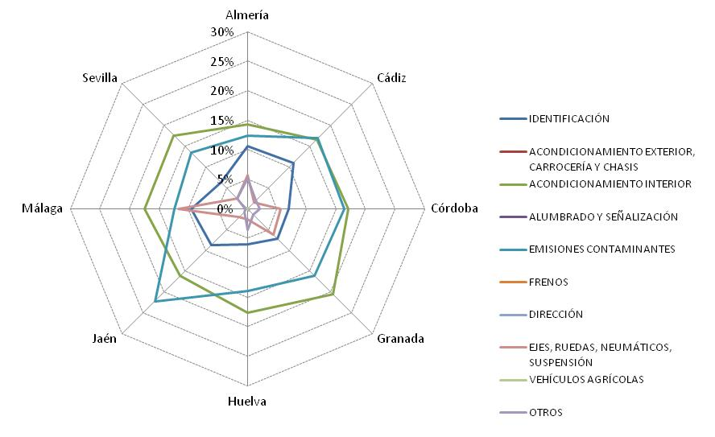
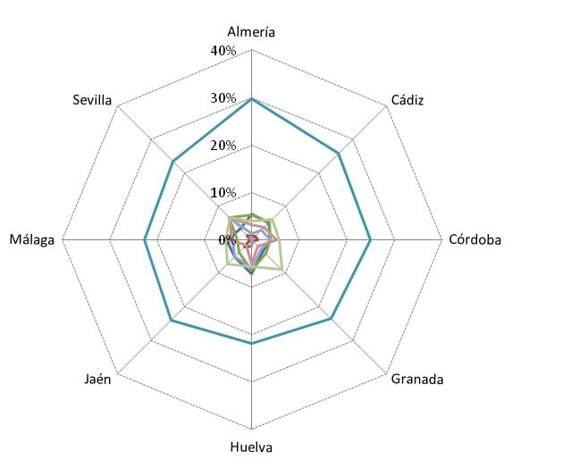

 | DEFECTOS LEVES |  | DEFECTOS GRAVES

OTROS

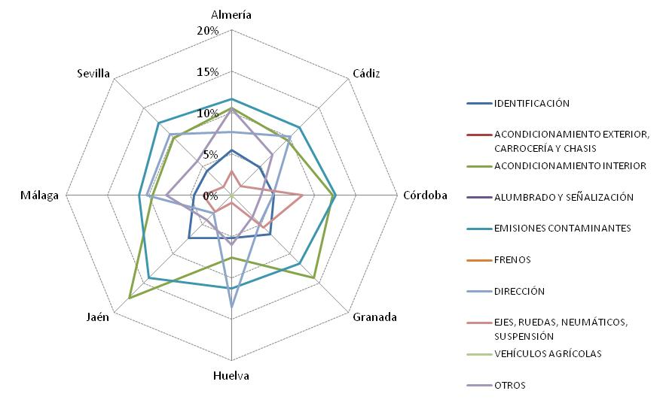
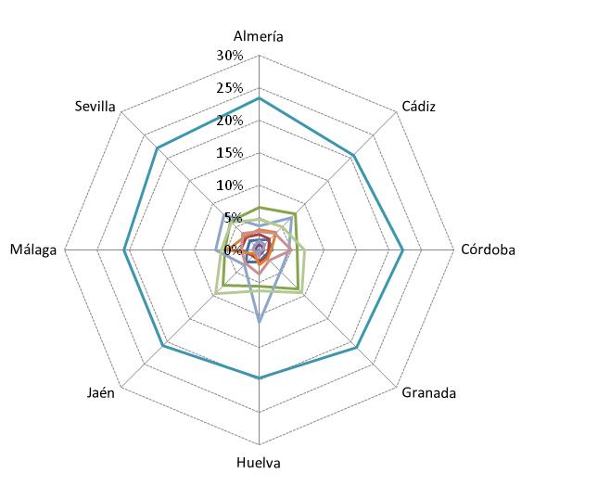

 | DEFECTOS LEVES |  | DEFECTOS GRAVES

G.9
 |  | Estadística de la Inspección Técnica de Vehículos de Andalucía. Año 2019

G.9. DISTRIBUCIÓN DEL PORCENTAJE DE INSPECCIONES SEGÚN TIPO, ORDEN Y RESULTADO DE LA MISMA

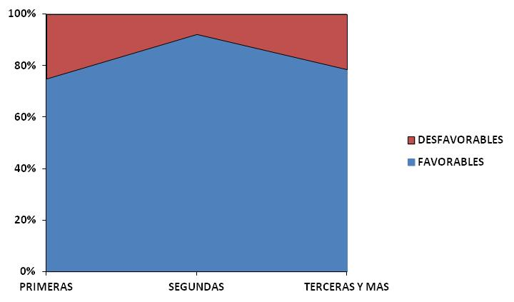
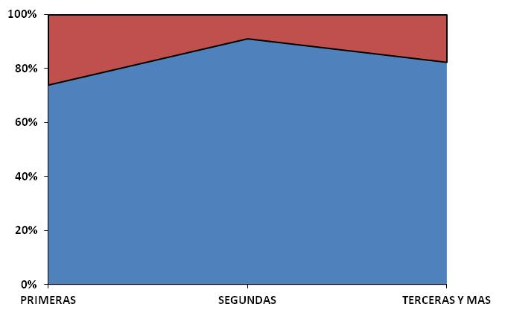

 | PERIÓDICAS |  | NO PERIÓDICAS

G.10. DISTRIBUCIÓN DEL PORCENTAJE DE RECHAZO SEGÚN TIPO, CLASE Y ORDEN DE LA MISMA

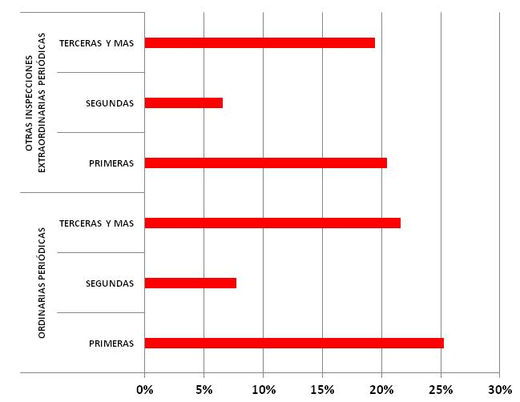
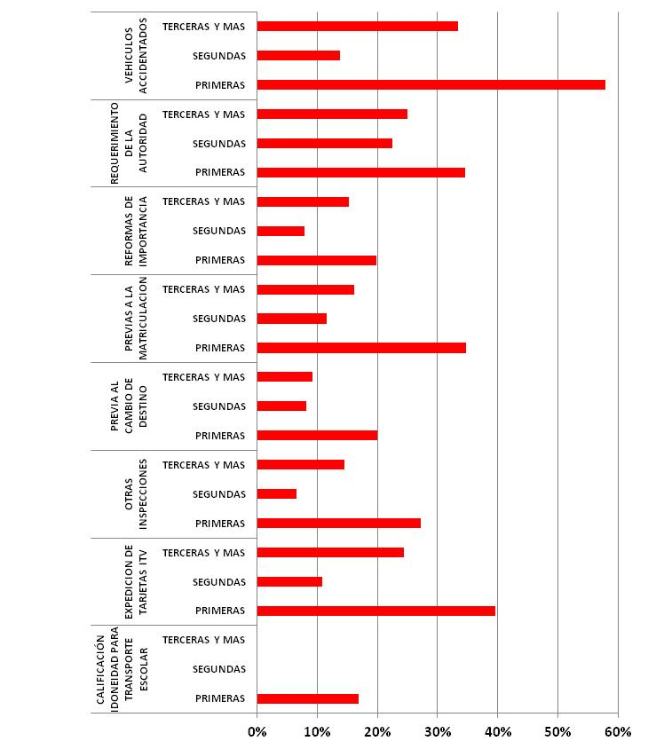

 | PERIÓDICAS |  | NO PERIÓDICAS

G.10
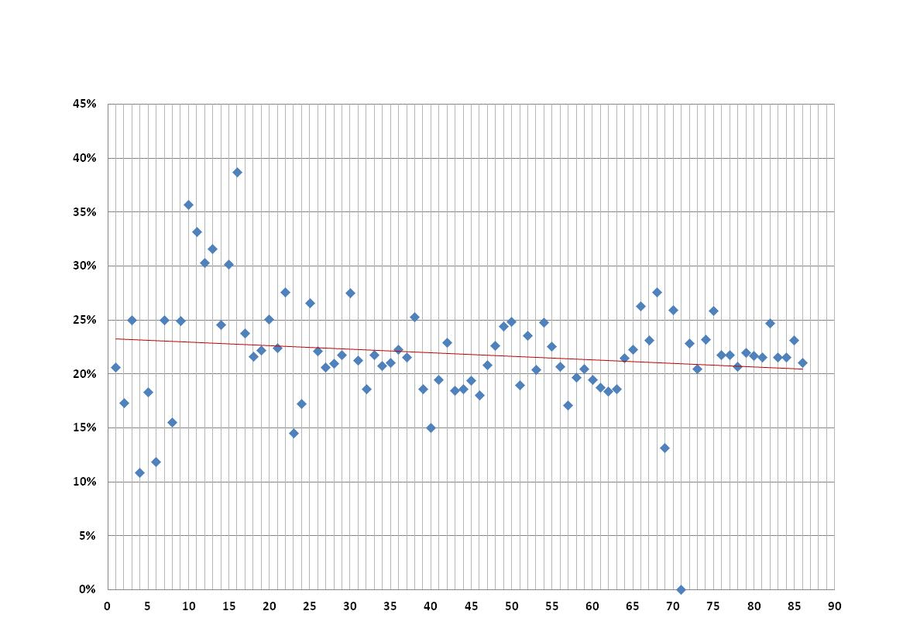
 | Estadística de la Inspección Técnica de Vehículos de Andalucía. Año 2019

G.10. DISPERSIÓN OBSERVADA EN LOS VALORES DEL INDICE DE RECHAZO DE LAS ESTACIONES DE ITV RESPECTO A LA MEDIA

